Hoja1
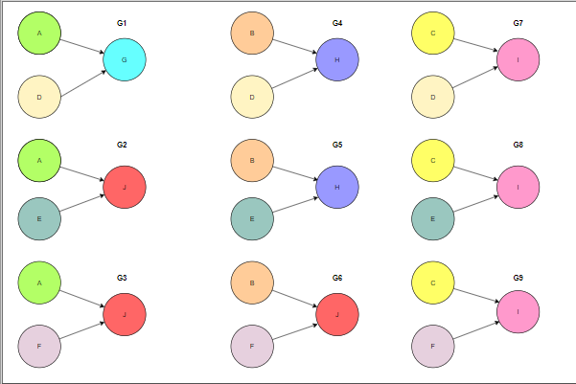
 |  |  |  |  |  |  |  |  |  |  |  |  |  |  |  |  |  |  | CASOS DE PRUEBA
 |  |  |  |  |  |  |  |  |  |  |  |  |  |  |  |  |  |  | ID DE GRAFO | ID CASO DE PRUEBA | RUT | DEPARTAMENTO | CARGO | NUMERO DE CARGAS | ANTIGÜEDAD LABORAL | SALIDAS
CAUSAS |  | Efectos |  | CASOS DE PRUEBA |  | G1 | G2 | G3 | G4 | G5 | G6 | G7 | G8 | G9 |  | DEPARTAMENTOS |  | CARGOS | G1 | CP1 | 14649774 | finanzas | empleado | 4 | 21 | SUELDO + 30%
 | Empleados |  | Bonificación | CAUSAS |  |  |  |  |  |  |  |  |  |  |  |  |  |  | G2 | CP2 | 9911986 | ventas | Gerencia departamento | 3 | 21 | SUELDO + 0%
A | años>20 | G | 30% + sueldo |  | A | 1 | 1 | 1 | 0 | 0 | 0 | 0 | 0 | 0 | 1 | finanzas | 1 | Gerencia departamento | G3 | CP3 | 17010622 | finanzas | jefe departamento | 2 | 21 | SUELDO + 0%
B | 10>=años<=20 | H | 20% + sueldo |  | B | 0 | 0 | 0 | 1 | 1 | 1 | 0 | 0 | 0 | 2 | ventas | 2 | jefe departamento | G4 | CP4 | 19744761 | finanzas | empleado | 5 | 15 | SUELDO + 20%
C | 1>=años<=5 | I | 5% + sueldo |  | C | 0 | 0 | 0 | 0 | 0 | 0 | 1 | 1 | 1 | 3 | logística | 3 | empleado | G5 | CP5 | 21987336 | logística | jefe departamento | 3 | 14 | SUELDO + 20%
 | Cargas | J | 0% + sueldo |  | D | 1 | 0 | 0 | 1 | 0 | 0 | 1 | 0 | 0 | 4 | postventa |  |  | G6 | CP6 | 19163682 | logística | jefe departamento | 1 | 13 | SUELDO + 0%
D | cargas>3 |  |  |  | E | 0 | 1 | 0 | 0 | 1 | 0 | 0 | 1 | 0 |  |  |  |  | G7 | CP7 | 17254796 | finanzas | jefe departamento | 4 | 4 | SUELDO + 5%
E | cargas>=2 |  |  |  | F | 0 | 0 | 1 | 0 | 0 | 1 | 0 | 0 | 1 |  |  |  |  | G8 | CP8 | 11681143 | finanzas | jefe departamento | 2 | 3 | SUELDO + 5%
F | cargas>=1 |  |  | EFECTOS |  |  |  |  |  |  |  |  |  |  |  |  |  |  | G9 | CP9 | 18422218 | postventa | Gerencia departamento | 3 | 2 | SUELDO + 5%
 |  |  |  |  | G | 1 | 0 | 0 | 0 | 0 | 0 | 0 | 0 | 0
 |  |  |  |  | H | 0 | 0 | 0 | 1 | 1 | 0 | 0 | 0 | 0
 |  |  |  |  | I | 0 | 0 | 0 | 0 | 0 | 0 | 1 | 1 | 1
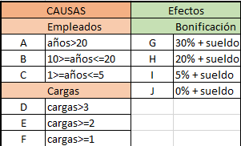
 |  |  |  |  | J | 0 | 1 | 1 | 0 | 0 | 1 | 0 | 0 | 0

 |  |  | 14649774
 |  |  | 9911986
 |  |  | 17010622
 |  |  | 19744761
 |  |  | 21987336
 |  |  | 19163682
 |  |  | 17254796
 |  |  | 11681143
 |  |  | 18422218
 |  |  | 12019414

Hoja2
ENTRADAS |  | CLASES VÁLIDAS |  | CLASES INVÁLIDAS | Casos de prueba |  | PARÁMETROS DE ENTRADA |  |  |  |  | SALIDA
Rut | A | [1000000,99999999] | K | 999999 | ID CASO DE PRUEBA | DETALLE CASO DE PRUEBA | RUT | DEPARTAMENTO | CARGO | N° CARGAS | ANTIGÜEDAD LABORAL
 |  |  | L | 100000000 | C1 | A - B - F - I - J | 18568721 | finanzas | Gerencia departamento | 8 | 20 | SUELDO +30%
Departamento | B | finanzas | M | otro | C2 | K - C - G - Ñ - P | 999999 | ventas | jefe departamento | 0 | 0 | ERROR
 | C | ventas |  |  | C3 | L - D - H - O - Q | 100000000 | logística | empleado | 100 | 60 | ERROR
 | D | logística |  |  | C4 | A - E - N - I - J | 19628571 | postventa | externo | 99 | 30 | ERROR
 | E | postventa |  |  | C5 | K - M - N - I - J | 999999 | otro | externo | 99 | 30 | ERROR
Cargo | F | Gerencia departamento | N | externo
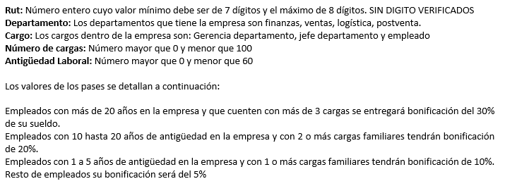
 | G | jefe departamento
 | H | empleado
n° cargas | I | [1 , 99] | Ñ | 0
 |  |  | O | 100
Antigüedad laboral | J | [1,59] | P | 0
 |  |  | Q | 60

